提案書
 |  | 商 品 御 提 案 書

 |  |  |  |  |  |  |  | 株式会社ウチダ

<商品情報>

商品名 | ミニボックスティッシュ10W（別注専用） |  |  |  |  |  | 商品画像
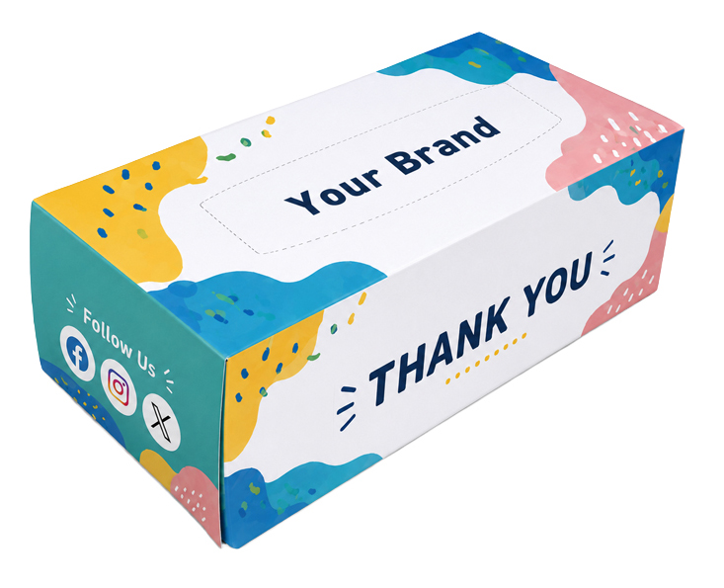
商品サイズ（約） | 縦 | 55mm | 横 | 110mm | 高 | 36mm
原紙サイズ（約） | L：200mm × W：210mm
単価（税抜）
運賃条件 | ※詳細は各営業にお問い合わせください。

本体重量（約） | 21g
ケース入数 | 500入
ケースサイズ（約） | Ｗ585mm × Ｄ385mm × Ｈ580mm
ケース重量（約） | 11.8kg
別注方法／最低ロット | ケース印刷／1,000個～

 | 6面すべてを自由にデザインできる、オリジナルノベルティ
商品プロフィール | ロゴ・商品PR・QRコードなど、伝えたい情報を余すことなく掲載できます。
 | コンパクトで配布しやすく、展示会・イベント・来店記念品など、幅広いシーンで活躍します。

